상품제안서_샤토에르
샘플 및 정산관련 공유의건 샘플 : 공구 진행 옵션당 50개 이상 판매시 무상 / 50개 미만 판매시 공급가에 지원 일부 잘나가는 옵션이 있을 경우 합계로 정산 ( 예를들어 쪼꼬미 3가지 색상중 화이트 100개 핑크20개 버터30개 판매시 3가지 무상 ) 정산 : 공구마감 후 2주 이내 정상 및 입금 ( 협의가능 )
행사명 | 브랜드 | 구분 | 제품이미지 | 상품명 | 제조국 | 소비자가 | 공구 판매가 | 마진 | 셀러수수료 | 배송조건 | 세일즈포인트
인스타 공구제안 | 샤토에르 | 주방 용품 |  | 샤토에르 스탠딩 우드 냄비받침 [내추럴] [ 사이즈 10*25cm ] | 중국 | 33,900 | 26,900 | 4,035 | 15.0% | 배송비 3000원 3개 이상 구매 시 무료배송 합배송가능 | 1. 느티나무 원목으로 제작 2. 3번에 걸친 수작업 옻칠로 제작 3. 구성품 : 스탠드 1P + 냄비받침대 3P set 4. 독일 육아 완구 브랜드 브리*에서 제작한 공장에서 제작하여 안전성이 뛰어남
인스타 공구제안 | 샤토에르 | 주방 용품 | 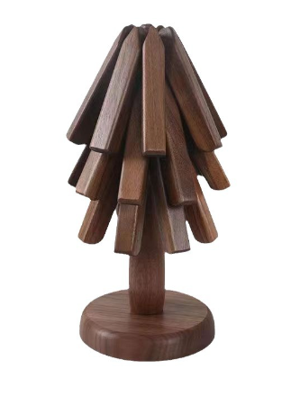 | 샤토에르 스탠딩 우드 냄비받침 [월넛] [ 사이즈 10*25cm ] | 중국 | 35,900 | 28,900 | 4,335 | 15.0% |  | 1. 고급 앤틱 가구 & 아이들 교구 등에 많이 사용되는 고급목재인 흑호두나무 원목으로 제작 2. 밀도가 높고, 습기나 휘어짐에도 강한 내구성과 방충성을 가지고 있음 3. 3번에 걸친 수작업 옻칠로 제작 4. 구성품 : 스탠드 1P + 냄비받침대 3P set 5. 독일 육아 완구 브랜드 브리*에서 제작한 공장에서 제작하여 안전성이 뛰어남
인스타 공구제안 | 샤토에르 | 수납 / 정리 | 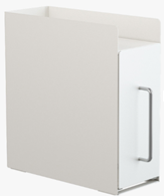 | 샤토에르 슬림 수납 선반 철제 수납장 [ 사이즈 35*14.4*37.3cm ] | 중국 | 68,900 | 43,900 | 6,585 | 15.0% | 개별배송 3000원 | 1. 2단 구성 다용도 수납 - 2층 수납함으로 사용할수 있도록 설계 2. 틈새 공간활용 - 세로형으로 디자인된 수납함으로 공간에 효율적으로 배치해 정리 효율이 높음
인스타 공구제안 | 샤토에르 | 수납 / 정리 | 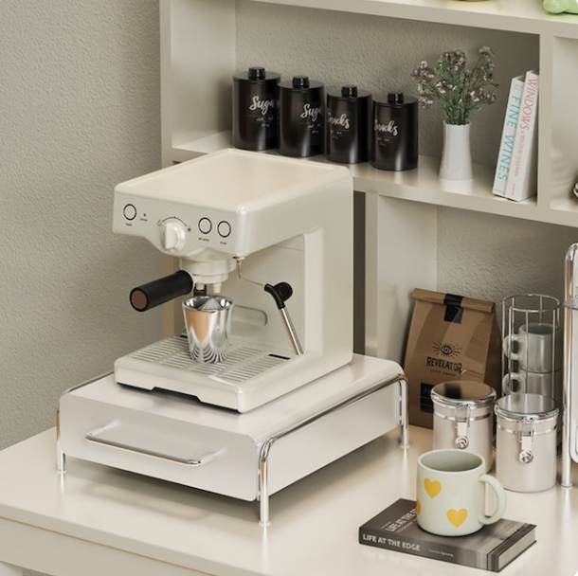 | 샤토에르 커피 캡슐 보관함 철제 서랍형 수납 선반 [ 사이즈 31*30cm ] | 중국 | 42,900 | 27,900 | 4,185 | 15.0% | 개별배송 3000원 | 1, 칸막이가 있는 서랍형 보관함 2. 탈부착이 가능한 분리형 칸막이 - 손쉽게 탈부착이 가능한 (5칸 분할 세로형)칸막이가 포함되어 있어 목적에 맞게 다양한 용도로 수납가능
인스타 공구제안 | 샤토에르 | 수납 / 정리 | 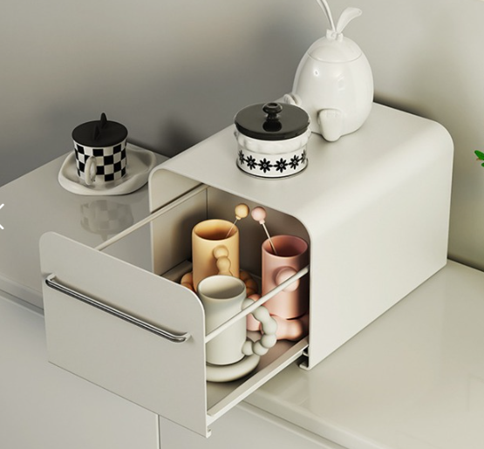 | 샤토에르 다용도 철제 수납장 [ 사이즈 28.3*35*23cm ] | 중국 | 58,900 | 42,900 | 6,435 | 15.0% | 개별배송 3000원 | 1. 넓고 깊은 수납공간 - 길이가 길고 부피가 큰 다양한 크기의 생활용품들을 손쉽게 보관 2. L자형 다리받침 - 수납함과 거치바닥의 닿는 면적을 넓혀 수납시 흔들림 없이 안전하게 보관 3. 소프트 롤링 슬라이딩 - 자주 열고 닫아야 하는 수납함의 특징을 생각해 슬라이딩 방식으로 손쉽게 열고 닫을 수 있도록 디자인
인스타 공구제안 | 샤토에르 | 수납 / 정리 | 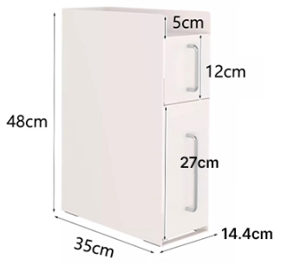 | 샤토에르 슬림 주방틈새수납장 3단 [ 사이즈 35*14.4*48cm ] | 중국 | 119,000 | 68,900 | 10,335 | 15.0% | 개별배송 3500원 | 1. 3단 구성 다용도 수납 - 다양한 크기의 수납함으로 구성 2. 슬라이딩 높낮이 구분 2단 수납 - 물품보관시 남는 상단 공간을 활용하여 또하나의 수납공간으로 활용
인스타 공구제안 | 샤토에르 | 수납 / 정리 | 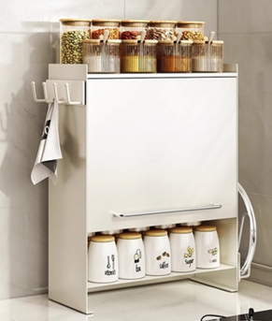 | 샤토에르 주방 철제 슬라이딩 도어 양념통 수납장 [ 사이즈 37.5*46*49.5cm ] | 중국 | 139,000 | 74,900 | 11,235 | 15.0% | 개별배송 3500원 | 1. 자석형 탈부착 선반 1개 추가구성 2. 수납력 높은 철제 선반 - 수납함 위쪽의 남는 공간을 활용 3. 소프트 롤링 슬라이딩 - 물건을 꺼낼 떄 도어를 밀어넣어 고정할 수 있으며, 간편하고 손쉽게 열고 닫을 수 있도록 슬라이딩 형태로 디자인
인스타 공구제안 | 샤토에르 | 수납 / 정리 | 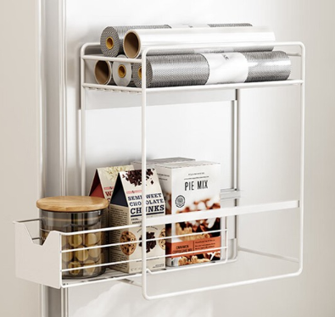 | 샤토에르 마그네틱 슬라이딩 수납 정리대 [2단] [ 사이즈 30*15*34.8cm ] | 중국 | 38,900 | 27,900 | 4,185 | 15.0% | 개별배송 3000원 | 1. 무타공 부착형 선반 선반 측면 마그네틱이 부착되어, 자성있는 다양한 장소에 공구없이 사용 가능 2. 틈새 공간 활용에 뛰어난 세로형 구조 가구/가전 배치 후 남는 자투리 공간에 사용할수 있도록 가로폭은 좁고 높이는 긴형태로 제작
인스타 공구제안 | 샤토에르 | 수납 / 정리 | 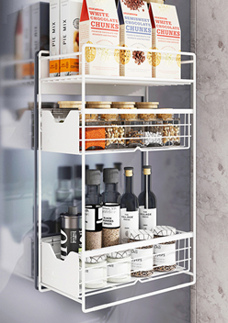 | 샤토에르 마그네틱 슬라이딩 수납 정리대 [3단] [ 사이즈 30*15*49.7cm ] | 중국 | 46,900 | 35,900 | 5,385 | 15.0% | 개별배송 3000원 | 1. 무타공 부착형 선반 선반 측면 마그네틱이 부착되어, 자성있는 다양한 장소에 공구없이 사용 가능 2. 틈새 공간 활용에 뛰어난 세로형 구조 가구/가전 배치 후 남는 자투리 공간에 사용할수 있도록 가로폭은 좁고 높이는 긴형태로 제작
인스타 공구제안 | 샤토에르 | 수납 / 정리 | 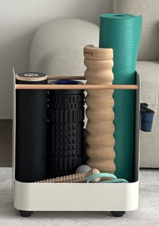 | 샤토에르 이동식 운동기구 수납 선반 [ 사이즈 42.3*24*48cm) | 중국 | 119,000 | 74,900 | 11,235 | 15.0% | 무료배송 | 1. 탈 부작이 자유로운 자석 부착식 추가 수납대로 원하는 위치 방향에 맞춰 자유롭게 사용 가능 2. 각 모서리 단면을 라운딩 처리하여 안전하게 사용 가능 3. 4방향으로 받춰주는 부드러운 움직임의 바퀴가 있어 수납 후에 손쉽게 원하는 위치에 배치 가능
인스타 공구제안 | 샤토에르 | 수납 / 정리 | 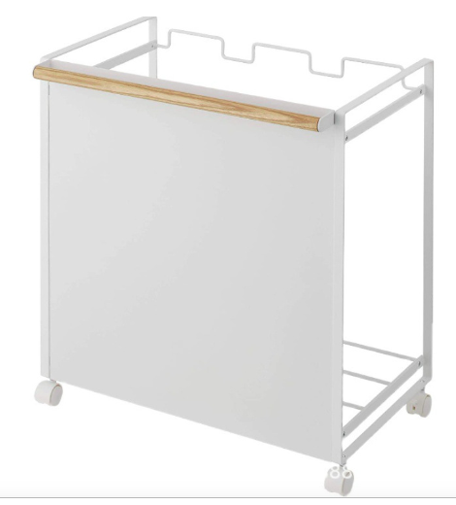 | 샤토에르 이동식분리수거함 트롤리 정리함 | 중국 | 64,900 | 47,900 | 7,185 | 15.0% | 개별배송 4000원 | 1. 전용 봉지가 필요없는 분리수거 트롤리 2. 걸어주기만 하면 끝나는 간편하고 손쉬운 사용 3. 간단하게 밀어서 사용하는 4륜 이동 바퀴부착 트롤리 4. 기존에 사용하던 PP 소재의 투박한 분리수거함 대신 깔끔한 화이트베이스의 철제 프레임
인스타 공구제안 | 샤토에르 | 수납 / 정리 | 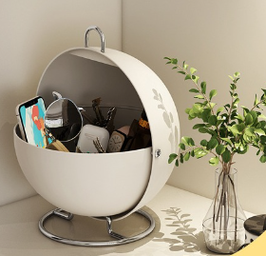 | 샤토에르 슈가볼 커피 캡슐 보관함 수납함 | 중국 | 58,900 | 48,900 | 7,335 | 15.0% | 개별배송 3000원 | 1. 편리한 사용구조 - 위 / 아래로 열고 닫는 편리한 구조 2. 안정감 있는 하부 지지대 - 흔들림 없이 안정적으로 사용할수 있도록, 하단 2중 구조의 스틸 받침대 3. 다양한 사이즈의 용품을 보관
인스타 공구제안 | 샤토에르 | 수납 / 정리 | 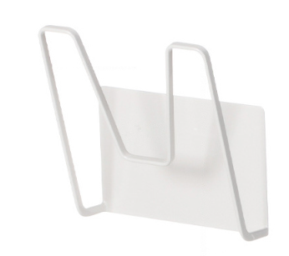 | 샤토에르 냄비 뚜껑 거치대 자석 무타공 도마 거치대 | 중국 | 19,900 | 11,900 | 1,785 | 15.0% | 합배송 가능 3000원 | 1. 타공없이 사용 할 수 있는 자석형태의 거치대 2. 다양한 철제 가구에 부착해 공간을 효율적으로 사용 가능
인스타 공구제안 | 샤토에르 | 수납 / 정리 | 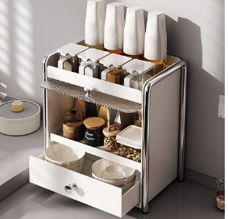 | 샤토에르 오픈형 화장품 정리함 슬라이드 영양제 보관함 | 중국 | 78,900 | 62,900 | 9,435 | 15.0% | 개별배송 3000원 | 1. 이탈 방지 칸먹이 설계 - 수납함 상단공간까지 활용할수 있도록 칸막이 설치 2. 반투명 소재 도어 - 내부가 비치는 반투명 소재로 도어를 제작해 내부 보관물품을 쉽게 확인
인스타 공구제안 | 샤토에르 | 주방 용품 | 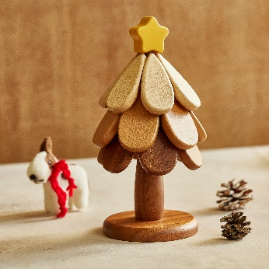 | 샤토에르 스탠딩 우드 냄비받침 [홀리] 별 | 중국 | 42,900 | 32,900 | 4,935 | 15.0% | 무료배송 합배송 가능 | 1. 자재 : 샤빌리/메이플나무/체리나무 ( 고급 앤틱가구류에 사용하는 원목) 2. 내구성 : 3번 이상의 옻칠로 시간이 지날수록 내구성 증가 3. 안전성 : 유아용품 제작하는 동일 공장 내 생산 4. 식기류에 사용되는 원목으로 제작 5. 구성품 : 스탠드 1P + 냄비받침대 3P set
인스타 공구제안 | 샤토에르 | 주방 용품 | 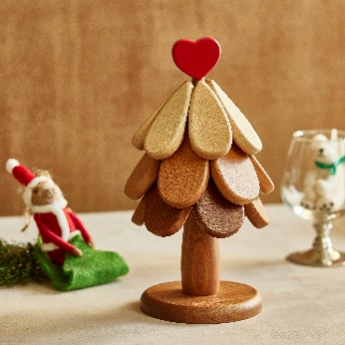 | 샤토에르 스탠딩 우드 냄비받침 [졸리] 하트 | 중국 | 42,900 | 32,900 | 4,935 | 15.0% | 무료배송 합배송 가능 | 1. 자재 : 샤빌리/메이플나무/체리나무 ( 고급 앤틱가구류에 사용하는 원목) 2. 내구성 : 3번 이상의 옻칠로 시간이 지날수록 내구성 증가 3. 안전성 : 유아용품 제작하는 동일 공장 내 생산 4. 식기류에 사용되는 원목으로 제작 5. 구성품 : 스탠드 1P + 냄비받침대 3P set
인스타 공구제안 | 샤토에르 | 수납 / 정리 | 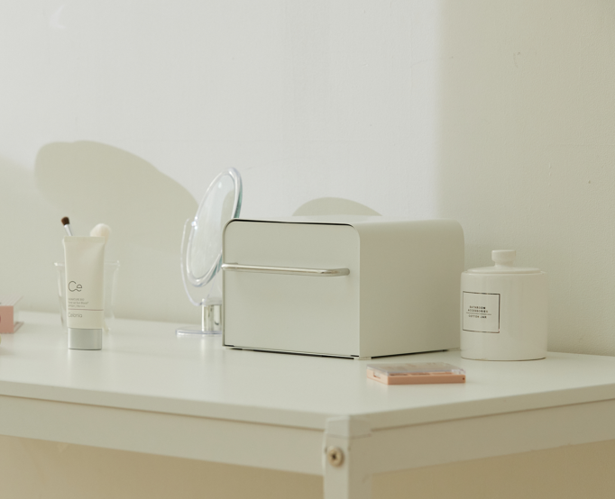 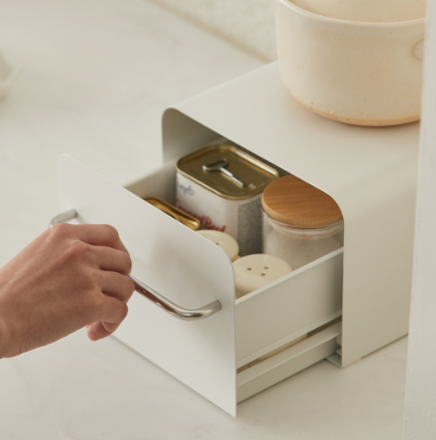 | 샤토에르 애니핏 쪼꼬미 수납장 [버터] | 중국 | 41,900 | 25,900 | 3,885 | 15.0% | 무료배송 2개까지 합배송가능 | 1. 동봉된 분리형 마그네틱으로, 안정적으로 적층으로 사용가능, 공간 활용도를 극대화 할 수 있음 2. 콤팩트한 사이즈와 가벼운 무게감으로 협소한 틈새까지 유연하게 활용 가능하며, 자유로운 레이아웃 연출이 가능 3. 핑크, 버터, 화이트의 감각적인 컬러 구성으로, 단순한 수납을 넘어 인테리어 오브제로서의 매력을 더함 4. 샤토에르만의 정교한 기술력으로 설계된 레일 시스템은, 부드럽고 조용한 개폐감을 선사 5. 현관부터 아이방까지 전공간에 맞는 다목적 수납장 -> 화장대: 립스틱, 퍼프, 헤어핀, 렌즈통 등 소형 뷰티 아이템 정리 -> 책상 위: USB, 포스트잇, 문구류 등 자주 사용하는 사무용품 수납 -> 욕실 선반: 화장솜, 면봉, 클렌징 제품 등 위생용품 보관 -> 침대 협탁: 안약, 립밤, 핸드크림 등 취침 전 아이템 보관 -> 아이방: 아기핀, 악세서리, 색연필 등 자잘한 아이템 정리 -> 현관: 키, 마스크, 반려동물 리쉬 등 외출 필수품 보관 6. 사이드 슬립 방지 구조 : 내부 서랍장 사이드가 막혀 있어 높이에 맞지 않은 제품도 옆으로 빠지지 않게 보관 가능 7. 손잡이만 결합하면 완성되는 간편한 조립 방식으로, 누구나 손쉽게 설치 8. 분체도장(Powder Coating) 마감으로, 습기와 오염, 생활 스크래치에 강한 내구성을 자랑 9. 사이즈 및 무게 -> 20*17*14.1cm 중량:1.55kg
인스타 공구제안 | 샤토에르 | 수납 / 정리 | 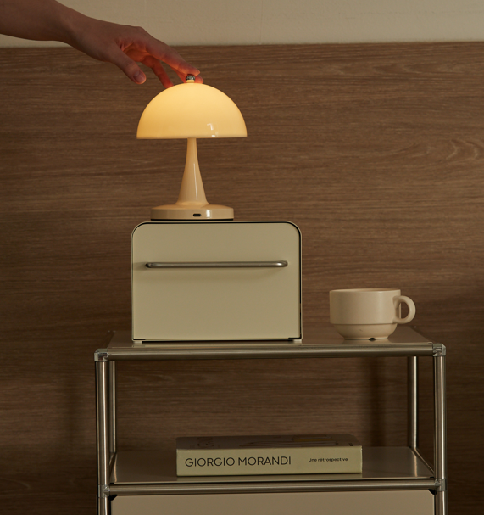 | 샤토에르 애니핏 쪼꼬미 수납장 [핑크] | 중국 | 41,900 | 25,900 | 3,885 | 15.0% | 무료배송 2개까지 합배송가능
인스타 공구제안 | 샤토에르 | 수납 / 정리 | 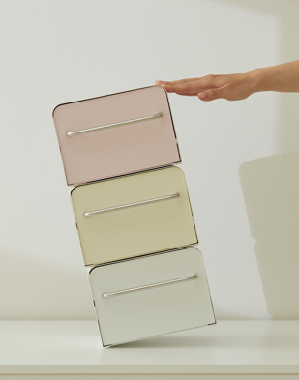 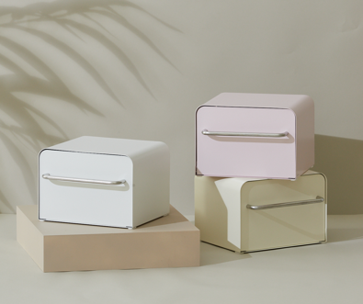 | 샤토에르 애니핏 쪼꼬미 수납장 [화이트] | 중국 | 41,900 | 25,900 | 3,885 | 15.0% | 무료배송 2개까지 합배송가능
인스타 공구제안 | 샤토에르 | 수납 / 정리 | 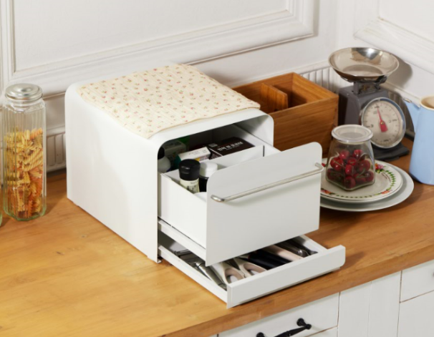 | 샤토에르 애니핏 다요미 수납장 [화이트] | 중국 | 99,000 | 64,900 | 9,735 | 15.0% | 무료배송 합배송 불가 | 1. 상·하단으로 분리된 수납 구조로, 크고 작은 아이템을 효율적으로 정리 2. 마그네틱 분리형 칸막이가 동봉되어있어, 공간을 자유롭게 확장하거나 분할해 나만의 수납 레이아웃을 완성 3. 작은 소품부터 부피 있는 아이템까지, 보기 쉽고 꺼내기 편한 정리가능 4. 조용하고 부드러운 사용 감 : 샤토에르의 노하우를 통하여 제작 된 레일을 통해 부드럽고 조용하게 사용 가능 5. 사이드 슬립 방지 구조 : 내부 서랍장 사이드가 막혀 있어 높이에 맞지 않은 제품도 옆으로 빠지지 않게 보관 가능 6. 정교하게 설계된 ‘푸시래치 (Push Latch)’ 구조로 흔들림 없이 안정적으로 수납할 수 있도록 설계 7. 분체도장(Powder Coating) 마감으로, 습기와 오염, 생활 스크래치에 강한 내구성을 자랑 8. 사이즈 및 무게 -> 28*35*26cm 중량:6.6kg
인스타 공구제안 | 샤토에르 | 가방걸이 |  | 샤토에르 트윈스 어린이 가방걸이 (화이트) | 중국 | 79,000 | 52,900 | 7,935 | 15.0% | 무료배송 합배송 불가 | 1. 무거운 하중과 외부 충격에 강한 고강도 스틸로 제작 2. 하단 벨런스 스톤으로 많은 가방을 걸어도 흔들림 없이 안전하게 사용 가능 (최대 15kg까지 가능) 3, 하단에 걸이를 만들어 어린이가 직접 가방을 걸수 있게 제작 4. 여러 개 걸이를 통해 많은 수의 가방을 걸수 있음 5. 미끄럼 방지 실리콘 링이 동봉되어 있어, 가방이 떨어지는 것 방지 가능 6. 분체도장으로 마감되어 습기 및 각종오염과 스크래치에 강함
인스타 공구제안 | 샤토에르 | 가방걸이 |  | 샤토에르 트윈스 어린이 가방걸이 (핑크) | 중국 | 79,000 | 52,900 | 7,935 | 15.0% | 무료배송 합배송 불가
인스타 공구제안 | 샤토에르 | 가방걸이 |  | 샤토에르 트윈스 어린이 가방걸이 (버터) | 중국 | 79,000 | 52,900 | 7,935 | 15.0% | 무료배송 합배송 불가
인스타 공구제안 | 샤토에르 | 수납 / 정리 | 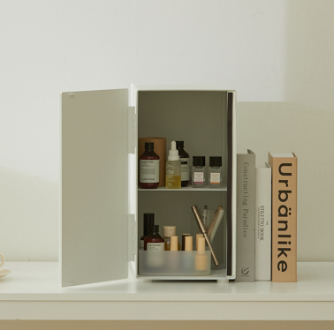 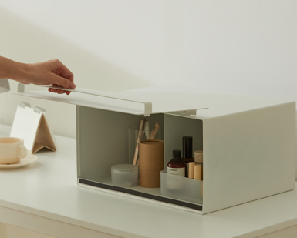 | 샤토에르 올데이 수납함 | 중국 | 109,000 | 64,900 | 9,735 | 15.0% | 무료배송 합배송 불가 | 1. 가로,세로 원하는 방향에 따라 사용할 수 있는 투웨이 형식으로 자유롭게 사용 가능 2. 약통 정리함,화장품 정리함,조미료 정리함 등 다양하게 수납이 가능 3. 틈새 공간은 물론 비어있는 윗 공간까지 알차게 사용이 가능 4. 무거운 하중과 외부 충격에 강한 고강도 스틸로 제작 5. 분체도장으로 마감되어 습기 및 각종오염과 스크래치에 강함

 |  |  |  | 무거운 수납장에 많이 사용되는 2중 레일로 제작되어 기울어질 걱정 없이 안정적으로 사용이 가능함 볼베어링 구조로 적은 힘으로도 서랍이 부드럽게 열리고 닫히도록 제작

